D I 2 - j12 SH

Statistisches Amt
für Hamburg und Schleswig-Holstein

 |  | STATISTISCHE BERICHTE
 |  | Kennziffer: D I 2 - j/12 SH

 | Gewerbeanzeigen
 | in Schleswig-Holstein 2012

 |  |  | Herausgegeben am: 1. August 2013

Methodik (S.4)
Methodik und Begriffsdefinitionen
1. Neue Systematik der Wirtschaftszweige WZ 2008
Ab Januar 2008 wird in der Gewerbeanzeigenstatistik die neue Klassifikation der Wirtschaftszweige 2008 verwendet. Mit der Einführung der WZ 2008 wird die Verordnung (EG) Nr. 1893/2006 des Europäischen Parlaments und des Rates vom 20. Dezember 2006 (ABl. Nr. L 393 S. 1) zur Einführung der Statistischen Systematik der Wirtschafts-zweige in der Europäischen Gemeinschaft (NACE Rev.2) umgesetzt.
Mit der Umstellung auf die WZ 2008 sind erhebliche strukturelle Änderungen gegenüber der vorher gültigen WZ 2003 verbunden und die Kodierung der Wirtschaftszweige erfolgt nach einem völlig neuen Nummerierungssystem. Deshalb ist ein Vergleich der Daten mit Wirtschaftsgliederung mit zurückliegenden Berichtszeiträumen vor 2008 nur stark eingeschränkt möglich.
2. Rechtsgrundlagen, Erhebungsbereich und Gegenstand der Statistik
Die Gewerbeanzeigenstatistik wird seit Januar 1996 als einheitliche Bundesstatistik durchgeführt. Sie informiert u.a. über das Gewerbemeldegeschehen nach Rechtsformen, Wirtschaftszweigen sowie nach der Staatsangehörigkeit und dem Geschlecht der Gewerbetreibenden. Eine Änderung der Gewerbeordnung erlaubt seit Januar 2003 zusätzliche Fragestellungen und detailliertere Antwortmöglichkeiten, die insbesondere eine genauere Darstellung des Gründungs- und Stillegungsgeschehens ermöglichen.
Rechtsgrundlagen sind:
– das "Gesetz zur Änderung der Gewerbeordnung und sonstiger gewerberechtlicher Vorschriften" (GwO) vom 23. November 1994 (siehe BGBl. I, S. 3475-3485), zuletzt geändert durch das dritte Gesetz zur Änderung der Gewerbeordnung und sonstiger gewerblicher Vorschriften vom 24.8.2002 (siehe BGBl. I, S.3412 ff.) und die "Allgemeine Verwaltungsvorschrift zur Durchführung der §§ 14, 15 und 55c der Gewerbeordnung" (GewAnzVwV)
– Erlass des Ministeriums für Wirtschaft, Technik und Verkehr Schleswig-Holstein vom 21. August 2003 – VII 632 –1767.
Auskunftspflichtig sind die Gewerbetreibenden, die nach § 14 der Gewerbeordnung (GewO) jedes stehende Gewerbe oder den Betrieb einer Zweigniederlassung oder einer unselbstständigen Zweigstelle den zuständigen Behörden anzeigen müssen. Als Gewerbe gilt jede erlaubte selbständige Tätigkeit, die auf Dauer angelegt ist und mit der Absicht der Gewinnerzielung betrieben wird. Die Tätigkeiten, die der Gewerbeordnung unterliegen, regelt § 6 der GewO. Ausgenommen von der Anzeigepflicht sind die sog. Urproduktion (Land- und Forstwirtschaft, Fischerei, Garten- und Weinbau sowie Bergbau), die freien Berufe (z.B. Ärzte, Rechtsanwälte, Notare, Wirtschaftsprüfer, wissenschaftliche und künstlerische oder schriftstellerische Tätigkeiten), Versicherungsunternehmen und die Verwaltung eigenen Vermögens, sowie generell verbotene bzw. sozial unwertige Tätigkeiten (z.B. Prostitution). Wird aber eine dieser nichtgewerblichen Tätigkeiten in Verbindung mit einer Gewerbetätigkeit ausgeübt, kommen die allgemeinen Bestimmungen der GewO zur Anwendung. Die Gewerbetreibenden erfüllen ihre statistische Auskunftspflicht durch Erstattung dieser Anzeige bei den zuständigen Behörden, die diese Angaben an die statistischen Ämter der Länder übermitteln. Dabei wird nach Anmeldungen und Abmeldungen unterschieden. Seit dem Berichtsmonat September 2006 werden keine Gewerbeummeldungen mehr erfasst und ausgewertet.
Mögliche Gründe für eine
Anmeldung
– Neugründung,
– Wiedereröffnung nach Verlegung (Zuzug),
– Gründung nach dem Umwandlungsgesetz,
– Wechsel der Rechtsform,
– Gesellschaftereintritt
– Erbfolge, Kauf, Pacht.
Abmeldung
– vollständige Aufgabe,
– Verlegung in einen anderen Meldebezirk (Fortzug),
– Gründung nach Umwandlungsgesetz,
– Wechsel der Rechtsform,
– Gesellschafteraustritt,
– Erbfolge, Verkauf, Verpachtung.
Im Statistischen Bundesamt werden die Angaben der einzelnen Länder zum Bundesergebnis zusammengefasst
.

Methodische Himweise (S.5)
3. Methodische Hinweise
3.1 Interpretation der Daten
Bei der Interpretation der Ergebnisse ist zu berücksichtigen, dass die Abgabe der Gewerbeanmeldungen eine Absichtserklärung über die Aufnahme eines Gewerbes darstellt. Es ist für das Statistikamt zurzeit nicht nachprüfbar, inwieweit das Gewerbe überhaupt bzw. in der angemeldeten Form aufgenommen worden ist. Es muss daher bei den Gewerbeanmeldungen von einer tendenziellen Überhöhung der Daten ausgegangen werden. Da aus den Gewerbeanzeigen zudem nicht immer eindeutig herausgelesen werden kann, ob es sich um eine erstmalige Gründung eines Gewerbes handelt, können dieser Statistik keine Angaben über Existenzgründungen entnommen werden. Bei den Gewerbeabmeldungen ist hingegen von einer Untererfassung auszugehen, da nicht jeder Gewerbebetrieb nach Beendigung der wirtschaftlichen Tätigkeit oder bei einer Sitzverlagerung abgemeldet wird.
3.2 Begriffsdefinitionen
Betriebsgründung
Gründung eines Betriebes (Hauptniederlassung, Zweigniederlassung, unselbständige Zweigstelle) durch eine juristische Person, eine Gesellschaft ohne Rechtspersönlichkeit (Personengesellschaft) oder eine natürliche Person. Bei einer natürlichen Person, die eine Hauptniederlassung anmeldet, ist Voraussetzung, dass sie entweder in das Handelsregister eingetragen ist oder aber eine Handwerkskarte besitzt oder mindestens einen Arbeitnehmer beschäftigt.
Sonstige Neugründung
Gründung der Hauptniederlassung eines Kleinunternehmens (Nicht-Kaufmann/-frau). Das Kleinunternehmen ist nicht im Handelsregister eingetragen, besitzt keine Handwerkskarte und beschäftigt keine Arbeitnehmer. Die Gründung eines Gewerbes, das im Nebenerwerb betrieben wird, gilt ebenfalls als sonstige Neugründung.
Übernahme
Diese Position umfasst Kauf oder Pacht eines Unternehmens, den Eintritt der Erbfolge, Rechtsformänderungen (bisheriger Rechtsträger bleibt bestehen) sowie Gesellschaftereintritte.
Betriebsaufgabe
Vollständige Aufgabe eines Betriebes (Hauptniederlassung, Zweigniederlassung, unselbständige Zweigstelle), der von einer natürlichen Person oder einer juristischen Person oder einer Gesellschaft ohne Rechtspersönlichkeit (Personengesellschaft) geführt wurde. Bei einer natürlichen Person ist Voraussetzung, dass sie ins Handelsregister eingetragen war oder zuletzt mindestens einen Arbeitnehmer beschäftigt hat.
Sonstige Stilllegung
Vollständige Aufgabe einer Hauptniederlassung eines Kleingewerbetreibenden (Nicht-Kaufmann/-frau). Das Kleinunter-nehmen war nicht im Handelsregister eingetragen und beschäftigte keine Arbeitnehmer. Die Aufgabe eines Gewerbes, das im Nebenerwerb betrieben wurde, gilt ebenfalls als sonstige Stilllegung.
Übergabe
Diese Position umfasst Verkauf oder Verpachtung eines Unternehmens, den Antritt der Erbfolge, Rechtsform-änderungen (bisheriger Rechtsträger bleibt bestehen) sowie Gesellschafteraustritte.
Umwandlung
Die Umwandlung nach dem Umwandlungsgesetz umfasst die Verschmelzung mehrerer Unternehmen zu einem Unternehmen (der übertragende Rechtsträger erlischt), die Aufspaltung eines Unternehmens in mehrere Unternehmen (Umkehrung der Verschmelzung) sowie die Aufspaltung oder Ausgliederung von Unternehmensteilen mit dem Ziel der Neugründung (der abspaltende Rechtsträger bleibt bestehen). Nicht zu den Umwandlungen zählen Rechtsform-wechsel, bei denen der neue und alte Rechtsträger identisch ist.
Hauptniederlassung
Mittelpunkt des Geschäftsverkehrs eines Betriebes, der sich bei Personenhandelsgesellschaften (KG, OHG) und juristischen Personen am Sitz des Unternehmens befindet. Er kann auch in der Wohnung des Gewerbetreibenden liegen.
Zweigniederlassung
Betrieb mit selbständiger Organisation, selbständigen Betriebsmitteln und gesonderter Buchführung, dessen Leiter Geschäfte selbständig abzuschließen und durchzuführen befugt ist.
Unselbständige Zweigstelle
Feste örtliche Anlagen oder Einrichtungen, die der Ausübung eines stehenden Gewerbes dienen (z.B. ein Aus-lieferungslager), jedoch nicht die Bedingungen einer Zweigniederlassung erfüllen.
Die Gliederung der Wirtschaftsbereiche erfolgt nach der "Klassifikation der Wirtschaftszweige, Ausgabe 2008".

Grafik+Tab.1 (S.6)
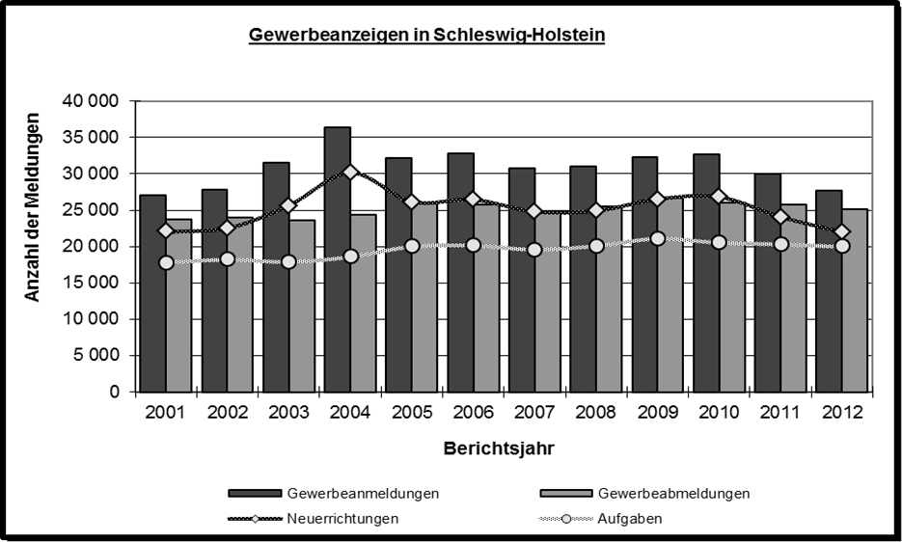

Gewerbeanzeigen in Schleswig-Holstein 2001 - 2012

Jahr | Schleswig-Holstein
 | Gewerbeanmeldungen |  |  |  | Gewerbeabmeldungen
 | insgesamt | Neuer- richtungen | Zuzüge | Über-nahmen | insgesamt | Aufgaben | Fortzüge | Übergaben

2001 | 27056 | 22133 | 1329 | 3594 | 23688 | 17815 | 2338 | 3535
2002 | 27771 | 22491 | 1672 | 3608 | 23929 | 18260 | 2356 | 3313
2003 | 31587 | 25624 | 2593 | 3370 | 23654 | 17944 | 2684 | 3026
2004 | 36359 | 30135 | 2874 | 3350 | 24336 | 18633 | 2861 | 2842
2005 | 32219 | 26140 | 3111 | 2968 | 25984 | 20051 | 3084 | 2849
2006 | 32847 | 26444 | 3557 | 2846 | 25816 | 20185 | 3130 | 2501
2007 | 30781 | 24775 | 3330 | 2676 | 24926 | 19635 | 3000 | 2291
2008 | 31074 | 24884 | 3560 | 2630 | 25523 | 20128 | 3022 | 2373
2009 | 32271 | 26499 | 3245 | 2527 | 26623 | 21151 | 3186 | 2286
2010 | 32718 | 26806 | 3541 | 2371 | 25984 | 20578 | 3263 | 2143
2011 | 29971 | 24066 | 3597 | 2308 | 25729 | 20364 | 3334 | 2031
2012 | 27728 | 21948 | 3688 | 2092 | 25195 | 20027 | 3254 | 1914

1 ohne Automatenaufsteller und Reisegewerbe sowie GmbH und UG in Gründung

